Karte
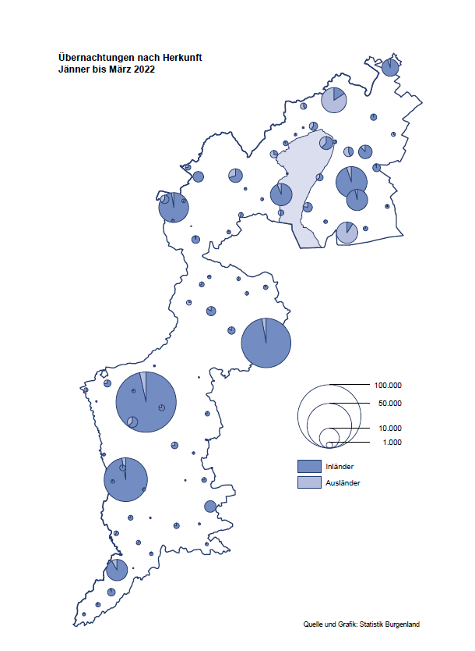

Bgld
Ankünfte nach Unterkunftsart |  |  |  |  |  |  |  | Übernachtungen nach Unterkunftsart |  |  |  |  |  |  |  | Daten für Grafik 2:
März 2022 |  |  |  |  |  |  |  | März 2022 |  |  |  |  |  |  |  |  | Monat | 2022 | 2021 | Ø 2011-2021 | 2021 | 2020 | 2019 | 2018 | 2017 | 2016 | 2015 | 2014 | 2013 | 2012 | 2011

Unterkunftsart | Ankünfte |  |  |  |  |  |  | Unterkunftsart | Übernachtungen |  |  |  |  |  |  |  |  | 375,070 | 2,510,061 | 2,883,826 | 2,510,061 | 2,287,961 | 3,144,232 | 3,050,564 | 3,092,657 | 3,084,025 | 2,914,691 | 2,912,637 | 2,853,243 | 2,938,655 | 2,933,357
 | Inländer |  | Ausländer |  | insgesamt |  |  |  | Inländer |  | Ausländer |  | insgesamt
 | 2021 | 2022 | 2021 | 2022 | 2021 | 2022 | % |  | 2021 | 2022 | 2021 | 2022 | 2021 | 2022 | % | Jänner | 1 | 115,620 | 29,476 | 128,877 | 29,476 | 145,353 | 142,561 | 145,246 | 145,386 | 144,674 | 134,038 | 133,981 | 132,179 | 136,230 | 128,519
 |  |  |  |  |  |  |  |  |  |  |  |  |  |  |  | Feber | 2 | 121,086 | 34,472 | 130,386 | 34,472 | 151,431 | 140,588 | 142,295 | 142,728 | 145,581 | 135,782 | 142,631 | 131,305 | 135,387 | 132,050
Burgenland | 5,982 | 40,801 | 1,512 | 7,424 | 7,494 | 48,225 |  | Burgenland | 37,991 | 117,988 | 7,801 | 20,376 | 45,792 | 138,364 |  | März | 3 | 138,364 | 45,792 | 138,154 | 45,792 | 64,358 | 163,253 | 168,732 | 155,317 | 173,021 | 148,988 | 147,200 | 164,265 | 148,907 | 139,865
Gewerbl. Beherbergungsbetrieb | 3,435 | 36,637 | 1,150 | 6,447 | 4,585 | 43,084 |  | Gewerbl. Beherbergungsbetrieb | 11,162 | 84,953 | 5,514 | 16,222 | 16,676 | 101,175 |  | April | 4 |  | 50,285 | 180,435 | 50,285 | 5,072 | 244,826 | 224,025 | 232,034 | 202,440 | 201,029 | 212,756 | 185,187 | 215,698 | 211,430
5/4-Stern | 637 | 29,316 | 399 | 3,448 | 1,036 | 32,764 |  | 5/4-Stern | 2,676 | 69,446 | 1,216 | 9,215 | 3,892 | 78,661 |  | Mai | 5 |  | 158,476 | 255,706 | 158,476 | 46,179 | 283,418 | 306,488 | 278,950 | 328,809 | 292,559 | 285,056 | 297,188 | 278,023 | 257,616
3-Stern | 2,454 | 5,861 | 402 | 1,363 | 2,856 | 7,224 |  | 3-Stern | 6,894 | 12,689 | 1,601 | 3,499 | 8,495 | 16,188 |  | Juni | 6 |  | 333,648 | 310,539 | 333,648 | 233,437 | 353,757 | 312,160 | 347,452 | 298,750 | 304,686 | 319,646 | 276,693 | 292,628 | 343,074
2/1-Stern | 344 | 1,460 | 349 | 1,636 | 693 | 3,096 |  | 2/1-Stern | 1,592 | 2,818 | 2,697 | 3,508 | 4,289 | 6,326 |  | Juli | 7 |  | 472,159 | 428,075 | 472,159 | 447,640 | 430,134 | 431,967 | 436,808 | 437,717 | 417,086 | 403,168 | 408,674 | 409,575 | 413,893
Privatquartier nicht auf Bauernhof | 307 | 948 | 114 | 301 | 421 | 1,249 |  | Privatquartier nicht auf Bauernhof | 771 | 1,964 | 540 | 903 | 1,311 | 2,867 |  | Aug | 8 |  | 557,336 | 510,964 | 557,336 | 546,671 | 513,292 | 486,508 | 503,565 | 510,434 | 483,048 | 494,104 | 488,499 | 519,743 | 517,405
Privatquartier auf Bauernhof | 119 | 331 | 35 | 107 | 154 | 438 |  | Privatquartier auf Bauernhof | 236 | 595 | 99 | 259 | 335 | 854 |  | Sept | 9 |  | 360,851 | 301,237 | 360,851 | 369,853 | 301,838 | 294,404 | 306,558 | 299,008 | 282,739 | 260,716 | 264,879 | 291,135 | 281,631
Campingplatz | 496 | 67 | 0 | 19 | 496 | 86 |  | Campingplatz | 992 | 100 | 0 | 32 | 992 | 132 |  | Okt | 10 |  | 257,755 | 216,114 | 257,755 | 203,553 | 225,667 | 217,367 | 218,450 | 217,470 | 203,272 | 206,019 | 203,858 | 211,959 | 211,883
Kurheim der Sozialvers.träger | 372 | 436 | 1 | 3 | 373 | 439 |  | Kurheim der Sozialvers.träger | 9,600 | 10,278 | 31 | 67 | 9,631 | 10,345 |  | Nov | 11 |  | 126,150 | 161,562 | 126,150 | 46,036 | 193,867 | 183,958 | 181,241 | 179,370 | 171,475 | 171,477 | 179,421 | 179,009 | 165,174
Private und öffentliche Kurheime | 899 | 1,110 | 10 | 19 | 909 | 1,129 |  | Private und öffentliche Kurheime | 14,023 | 17,053 | 134 | 237 | 14,157 | 17,290 |  | Dez | 12 |  | 83,661 | 121,777 | 83,661 | 28,378 | 151,031 | 137,414 | 144,168 | 146,751 | 139,989 | 135,883 | 121,095 | 120,361 | 130,817
Jugendherberge | 80 | 187 | 29 | 0 | 109 | 187 |  | Jugendherberge | 124 | 240 | 105 | 0 | 229 | 240
Ferienwohnung, Ferienhaus | 166 | 1,004 | 170 | 504 | 336 | 1,508 |  | Ferienwohnung, Ferienhaus | 850 | 2,551 | 1,372 | 2,518 | 2,222 | 5,069 |  | Überschrift1: | Übernachtungen im Burgenland 2015
Sonstige Unterkunft | 108 | 81 | 3 | 24 | 111 | 105 |  | Sonstige Unterkunft | 233 | 254 | 6 | 138 | 239 | 392 |  | Überschrift2: | im Vergleich zu 2015 und Ø 2005-2015

Übernachtungen im März nach Unterkunftsarten
Übernachtungen nach Monaten
 | Ø 2011-2021 | 2021 | 2022
Jänner | 128,877 | 29,476 | 115,620
Feber | 130,386 | 34,472 | 121,086
März | 138,154 | 45,792 | 138,364
April | 180,435 | 50,285
Mai | 255,706 | 158,476
Juni | 310,539 | 333,648
Juli | 428,075 | 472,159
Aug | 510,964 | 557,336
Sept | 301,237 | 360,851
Okt | 216,114 | 257,755
Nov | 161,562 | 126,150
Dez | 121,777 | 83,661
 |  |  |  |  |  |  |  |  |  |  |  |  |  |  |  | Daten für Grafik 1:
 |  |  |  |  |  |  |  |  |  |  |  |  |  |  |  |  | 2022 | 2021
 |  |  |  |  |  |  |  |  |  |  |  |  |  |  |  | 5/4-Stern | 78,661 | 3,892
 |  |  |  |  |  |  |  |  |  |  |  |  |  |  |  | 3-Stern | 16,188 | 8,495
 |  |  |  |  |  |  |  |  |  |  |  |  |  |  |  | 2/1-Stern | 6,326 | 4,289
 |  |  |  |  |  |  |  |  |  |  |  |  |  |  |  | Privatquartier | 3,721 | 1,646
 |  |  |  |  |  |  |  |  |  |  |  |  |  |  |  | Campingplatz | 132 | 992
 |  |  |  |  |  |  |  |  |  |  |  |  |  |  |  | Kurheim, Erhol. | 27,635 | 23,788
 |  |  |  |  |  |  |  |  |  |  |  |  |  |  |  | Sonst. Unterk. | 5,701 | 2,690

 |  |  |  |  |  |  |  |  |  |  |  |  |  |  |  | Kontrolle | 138,364 | 45,792

Gemeinde20
Die 20 Gemeinden mit den meisten Übernachtungen
März 2022

Gemeinde | Ankünfte |  |  | Übernachtungen
 | 2021 | 2022 | % | 2021 | 2022 | %

Bad Tatzmannsdorf | 716 | 8,782 |  | 12,034 | 34,104
Lutzmannsburg | 113 | 8,735 |  | 326 | 19,244
Stegersbach | 33 | 6,499 |  | 76 | 16,394
Bad Sauerbrunn | 395 | 703 |  | 4,069 | 8,473
Frauenkirchen | 37 | 4,392 |  | 110 | 7,742
Parndorf | 821 | 3,426 |  | 3,096 | 5,857
Rust | 193 | 1,186 |  | 3,364 | 5,267
Jennersdorf | 150 | 1,963 |  | 349 | 4,358
Sankt Andrä am Zicksee | 221 | 260 |  | 3,739 | 3,961
Pamhagen | 0 | 1,040 |  | 0 | 3,576
Illmitz | 45 | 908 |  | 113 | 1,951
Eisenstadt | 422 | 820 |  | 1,181 | 1,930
Neusiedl am See | 245 | 848 |  | 832 | 1,908
Mönchhof | 191 | 247 |  | 1,672 | 1,884
Kittsee | 148 | 64 |  | 2,848 | 1,372
Oberwart | 148 | 423 |  | 289 | 1,112
Sankt Martin an der Raab | 5 | 409 |  | 9 | 1,007
Gols | 93 | 311 |  | 427 | 976
Eberau | 83 | 12 |  | 1,265 | 915
Steinbrunn | 208 | 306 |  | 840 | 903

Die 10 Gemeinden mit den meisten Übernachtungen im März
 |  |  |  |  |  |  |  | Daten für Grafik: | 2021 | 2022 | 2021 | 2022
 |  |  |  |  |  |  | 1 | Bad Tatzmannsdorf | 12,034 | 34,104 | 64.6 | 116.0
 |  |  |  |  |  |  | 2 | Lutzmannsburg | 326 | 19,244 | 1.7 | 65.5
 |  |  |  |  |  |  | 3 | Stegersbach | 76 | 16,394 | 0.4 | 55.8
 |  |  |  |  |  |  | 4 | Bad Sauerbrunn | 4,069 | 8,473 | 21.8 | 28.8
 |  |  |  |  |  |  | 5 | Frauenkirchen | 110 | 7,742 | 0.6 | 26.3
 |  |  |  |  |  |  | 6 | Parndorf | 3,096 | 5,857 | 16.6 | 19.9
 |  |  |  |  |  |  | 7 | Rust | 3,364 | 5,267 | 18.1 | 17.9
 |  |  |  |  |  |  | 8 | Jennersdorf | 349 | 4,358 | 1.9 | 14.8
 |  |  |  |  |  |  | 9 | Sankt Andrä am Zicksee | 3,739 | 3,961 | 20.1 | 13.5
 |  |  |  |  |  |  | 10 | Pamhagen | 0 | 3,576 | 0.0 | 12.2
 |  |  |  |  |  |  |  | restliche Gemeinden | 18,629 | 29,388 | 100.0 | 100.0

 |  |  |  |  |  |  |  | Insgesamt | 45,792 | 138,364

